комм
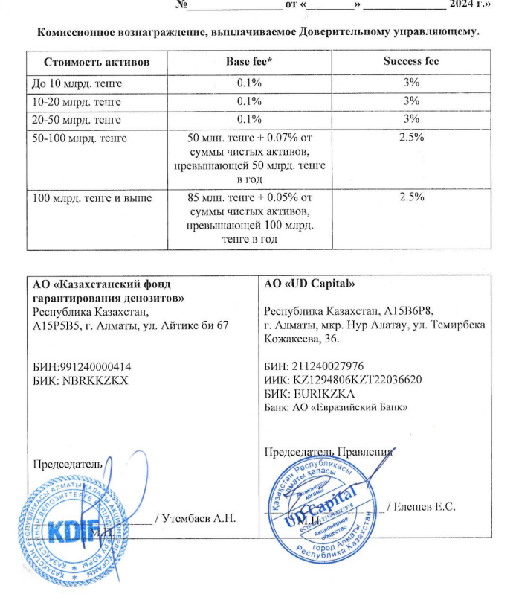
Средняя грязная | Сумма комиссий кроме ДУ | Месячная доля комиссии ДУ | Оплаченная комиссия ДУ за ноябрь | Фактическая комиссия за ноябрь | Корректировка комиссии ДУ за ноябрь | Комиссия ДУ за декабрь | К оплате
29,145,525,292.75 | 1,098,890.21 | 2,428,793.77 | 2,358,632.48 | 2,358,635.71 | 3.23 | 2,428,499.80 | 2,428,503.03

